siri_logging苹果官方手顺
背景
CarPlay认证测试中，有一项内容是Siri audio quality test results。
Siri audio quality test results测试中，有一项是Siri logs for user level interactions。
简单来说，就是车机和手机连接carplay后，在radio source下，启动Siri，确认手机是否将siri beep音也录入到了手机中，录入Siri beep音的话，即不符合认证要求。

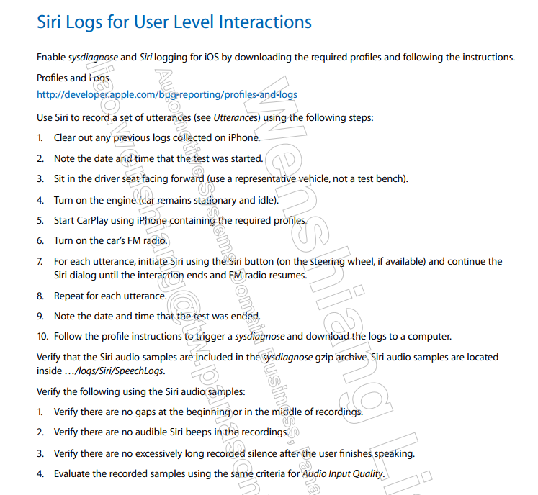
测试方法
1.车机和手机连接carplay后，切到radio source。
2.将mic和speaker尽量靠近，保证周围没有其他杂音。
3.启动Siri，等待Siri自己结束，复归radio source。
4.重复第3步，30次。
右侧是Apple官方测试步骤，可以参考。

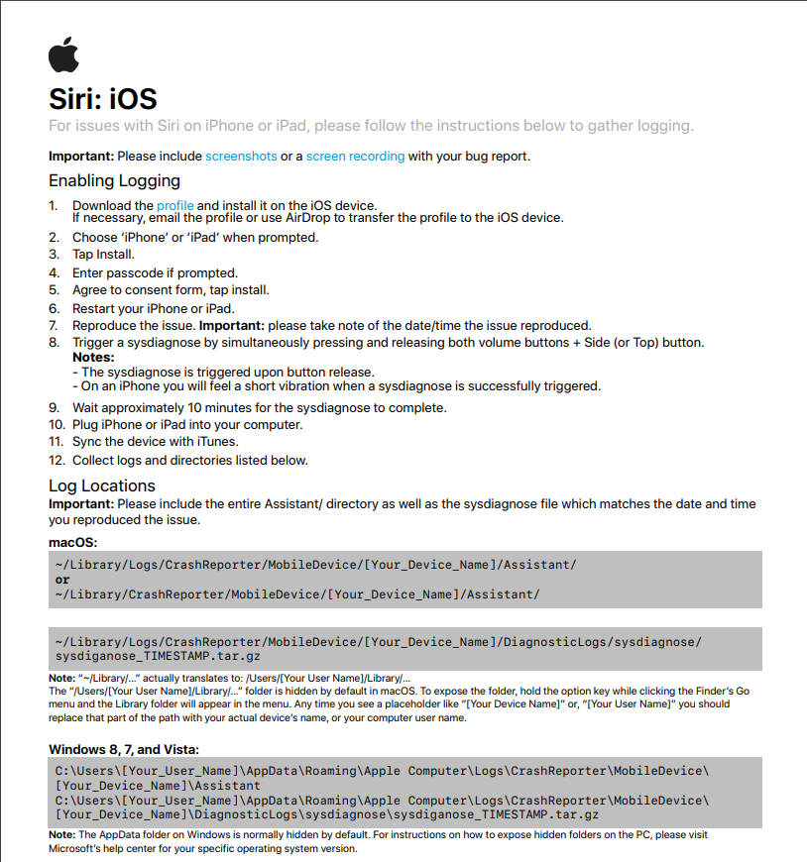
导出siri logging
安装和log导出步骤描述：
https://developer.apple.com/bug-reporting/profiles-and-logs/?name=siri
1.苹果电脑中的软件通过AirDrop share给手机，手机需要打开蓝牙
2.手机中->通用->VPN与设备管理，安装成功后，会有

3.同时按住 音量+、音量-、锁屏 三个键，约3s左右会有震动，说明安装成功
4.重启手机 | siri Logging>
5.检查设备管理是否还有文件
6.开始截取log，手机操作siri
7.截取后，连接到苹果电脑上，itunes同步
8.进入右侧路径，找到SpeechLog->文件夹中为截取的log
~/Library/Logs/CrashReporter/MobileDevce/[Your_Device_Name]/Assistant

确认Siri logging有没有问题
导出的Siri logging文件用Adobe Audition或者Audacity打开
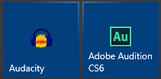

有问题的频谱图，可以清楚看出来Siri beep的尾巴
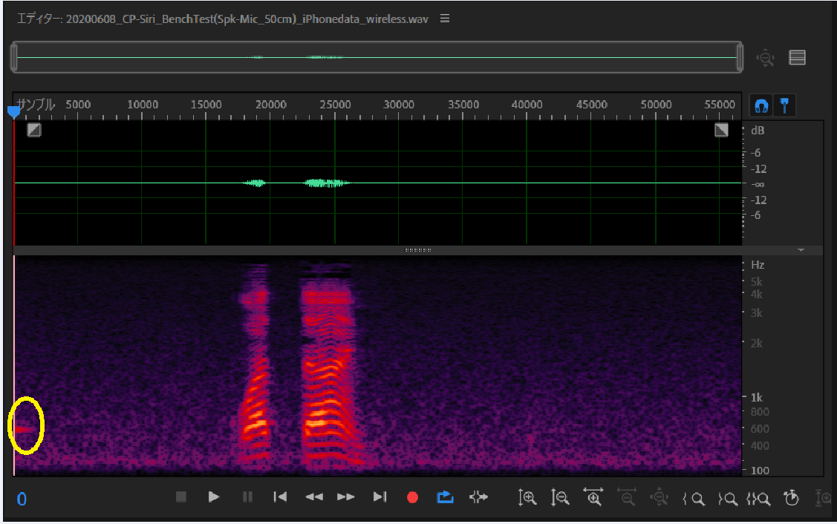

没有问题的频谱图，则没有。
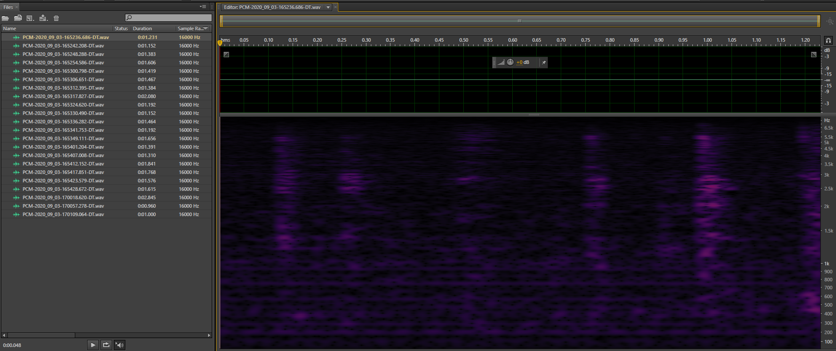

解决此问题思路
出现Siri beep的原因是在carplay session建立时，向手机声明的siri latency比实际的小。
需要和audio server一起实际测试，确认车机audio siri input和output的loop时间，然后将实机测得的值设置给手机。

